Sheet1
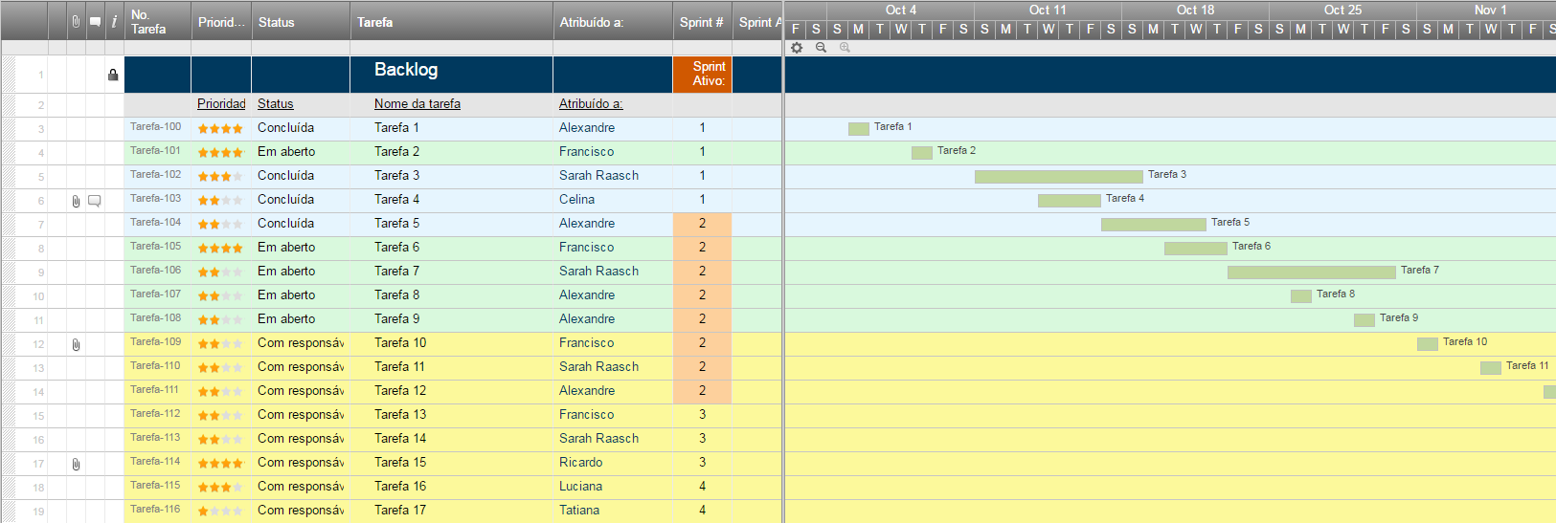
Modelo de Sprint Backlog

Ietm em Backlog | Pontos de História | Responsável | Status | Prazo Original | Dia 1 | Dia | Dia 3 | Dia 4 | Dia 5 | Revisão do Sprint
História de Usuário #1 | 8
Tarefa |  |  |  | 7 | 5 | 3 | 0 | 0 | 0 | 0
Sprint Burndown
Tarefa |  |  |  | 3 | 1 | 1 | 5 | 0 | 1 | 0
Tarefa |  |  |  | 1 | 0.5 | 0 | 3 | 0 | 0 | 0
Tarefa |  |  |  | 0.5 | 1 | 2 | 3 | 1 | 0 | 0
História de Usuário #2 | 1
Tarefa |  |  |  | 3 | 3 | 0.5 | 0.5 | 0 | 0 | 2
Tarefa |  |  |  | 3 | 5 | 5 | 1 | 1 | 1 | 0
Tarefa |  |  |  | 2 | 2 | 5 | 0 | 1 | 0 | 1
Tarefa |  |  |  | 5 | 5 | 9 | 5 | 1 | 0 | 1
História de Usuário #3 | 5
Tarefa |  |  |  | 8 | 6 | 0 | 0 | 0 | 0 | 0
Tarefa |  |  |  | 3 | 1 | 3 | 3 | 3 | 0 | 0
Tarefa |  |  |  | 1.5 | 1 | 0.5 | 0.5 | 1 | 1 | 0
Tarefa |  |  |  | 2 | 0.5 | 0 | 0 | 0 | 0 | 3
História de Usuário #4 | 8
Tarefa |  |  |  | 9 | 4 | 2 | 2 | 1 | 1 | 0
Tarefa |  |  |  | 6 | 6 | 3 | 3 | 3 | 1 | 1
Tarefa |  |  |  | 6 | 2 | 8 | 8 | 1 | 0 | 1
Tarefa |  |  |  | 0.5 | 0.5 | 0.5 | 0.5 | 0 | 0 | 0
História de Usuário #5 | 3
Tarefa |  |  |  | 2 | 1 | 1 | 1 | 0.5 | 1 | 1
Tarefa |  |  |  | 6 | 6 | 6 | 0.5 | 3 | 9 | 0
Tarefa |  |  |  | 9 | 9 | 9 | 4 | 3 | 3 | 3
Tarefa |  |  |  | 0.5 | 0.5 | 0.5 | 1 | 0.5 | 0 | 1
Total |  |  |  | 78 | 60 | 59 | 41 | 20 | 18 | 14

Criar um Sprint Backlog no Smartsheet

